Fişler

FİŞLER VE FATURALAR (3 adet) — Klasik İstanbul — Alman grup · 12 – 30 Eylül 2026 (19 gün)

#1 · Müze / Giriş · 12.000,00 ₺ — Topkapı Sarayı + Harem, 24 kişi
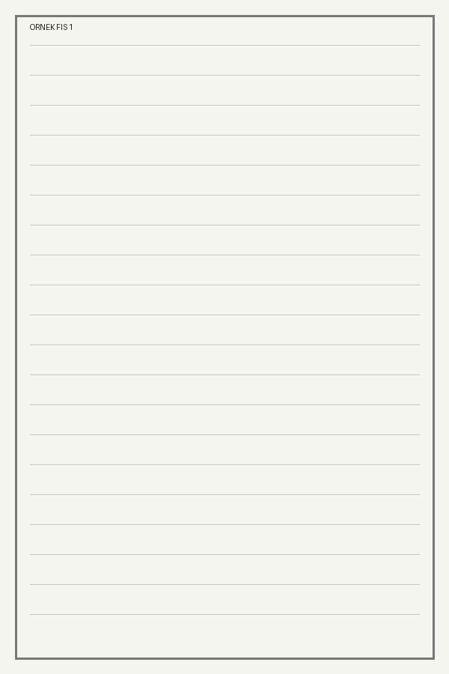

#3 · Otopark · 450,00 ₺ — Sultanahmet otopark, 3 saat


#5 · Rehber Yemek · 25,00 € — Rehber öğle yemeği — grup restoranı dışında, uzun bir açıklama satırı sarma testi için buraya yazıldı

